Sheet1
家庭生活开支季报表
消费项目 | 1月 | 2月 | 3月 | 总计 | 月均支出
餐费 | 574 | 1800 | 512
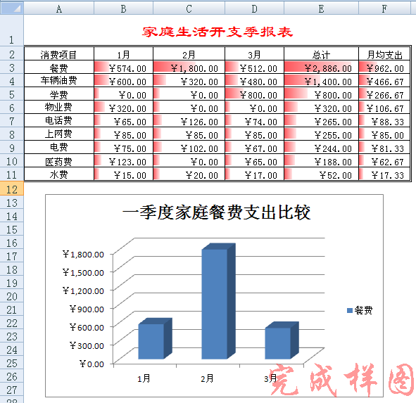
车辆油费 | 600 | 320 | 480
电费 | 75 | 102 | 67
电话费 | 65 | 126 | 74
上网费 | 85 | 85 | 85
水费 | 15 | 20 | 17
物业费 | 320 | 0 | 0
学费 | 0 | 0 | 800
医药费 | 123 | 0 | 65

格式设置
(1)将标题设置为“隶书、18号字、红色”，并对A1：F1单元区域进行合并居中 。(3’)
(2) 将A2：F11区域的外框设为“双线”、内框为“单线”。(2’)
(3)将工作表中的数字设为“货币型”。(1’)
公式计算
(1)用公式或求和函数计算出每行记录的“总计”，总计=1月+2月+3月。(3’)
(2)用公式计算出每行记录的“月均支出”，月均支出=总计/3。 (3’)
数据排序
(1)按"月均支出"进行降序排序。 (1’)
条件格式
(1)给所有支出数据添加“红色数据条” (2’)
制作图表
(1)选择消费项目为“餐费”的记录，为其1~3月的数据创建一个三维簇状柱形图。(3’)
(2)修改图表标题，标题文字为“一季度家庭餐费支出比较”。(1’)
(3)设置纵坐标主要刻度单位为“固定值 300”。 (2’)
页面布局
(1)设置页边距，上、下、左、右均为2厘米。 (2’)
(2)设置页脚样式为 “第1页共？页”。 (1')
文件保存
按原文件名保存。（即将文件保存为et4.xlsx）(1’)

